상품제안서
20oz 그랑데 베이직머그 | 상품코드: S36533

 |  |  |  |  |  |  | 02-713-8555 | www.synergygift.co.kr
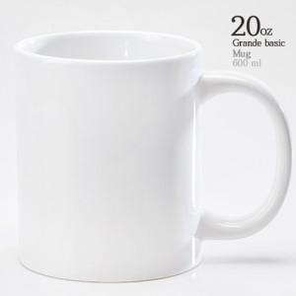

【상세/제작정보】 | <p>※전사인쇄 별도문의&nbsp;</p>

【인쇄/포장옵션】 | 실크 / 1p 기본케이스

【공급단가】 | 수량 | 100~ | 300~ | 500~ | 1,000~ | 3,000~
*VAT별도 | 단가 | 3,710원 | 3,570원 | 3,430원 | 3,300원 | 3,210원

【상품 URL】 | https://www.synergygift.co.kr:443/src/goods_detail.php?gdno=36533

